Materiales didacticos
 | Ley Presupuesto | Equipo / Equipamiento | Cantidad | Presupuesto Unitario (M$) | Presupuesto Total (M$)
 | Equipamiento - 31.02.005 | MATERIALES DIDACTICOS DE ESTIMULACION TEMPRANA | 2 | 2,142 | 4,284

Materiales didacticos
N° | Especificaciones técnicas | Imagen referencial | Condición y puntaje |  | Cumple (SI/NO) | Nombre documento y/o nº de página | Observaciones
 | Características generales
1 | Torres de encaje de 25 piezas de madera de hasta 7 x 7 cm aprox. más base, de acuerdo a imagen referencial | 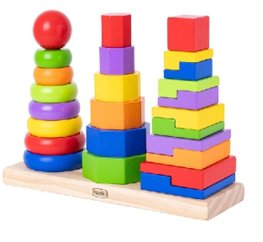 | OBLIGATORIA | *
2 | Cubo de encaje de figuras geometricas. El cubo incorpora multiples orificios con distintas figuras geometricas y una tapa superior removible. Incluye: 1 cubo de madera con 15 orificios y tapa superior, 15 piezas geometricas. Dimensión aprox.: Cubo 10,3 x 10,3 x 10,3 cm. Piezas entre 3 cm (pieza más pequeña) y 6 cm (pieza más grande) | 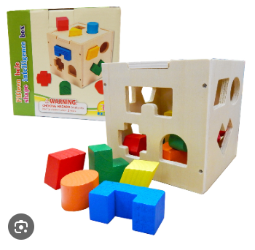 | OBLIGATORIA | *
3 | Pelotas de gomas texturizadas: Incluye 13 pelotas plásticas con textura. Pelotas de hasta 8 x 8 cm aprox. | 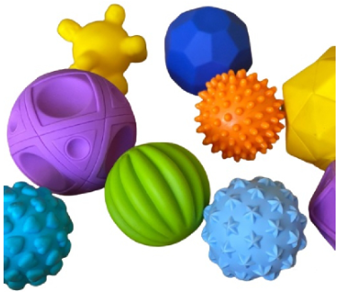 | OBLIGATORIA | *
4 | Set de 6 titeres de mano de distintos animales. Material soft hipoalergénico. Tamaño 22 cm aprox. | 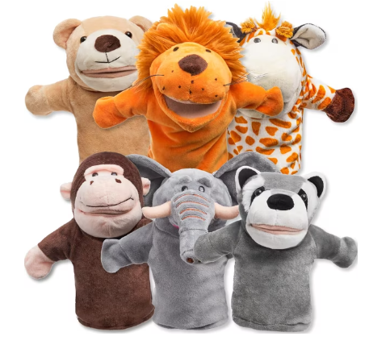 | OBLIGATORIA | *
5 | Set de 10 Frutas y verduras plasticas. Dimensión aprox.: 20 x 7,5 x 10 cm. Material: plastico lavable | 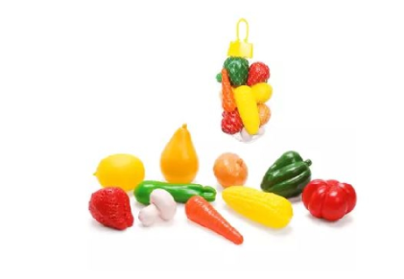 | OBLIGATORIA | *
6 | Set de 5 animales de la selva de plastico. Incluye: leon, tigre, gorila, elefante, jirafa y guia de actividad. La medida más grande 20 x 30 cm aprox. | 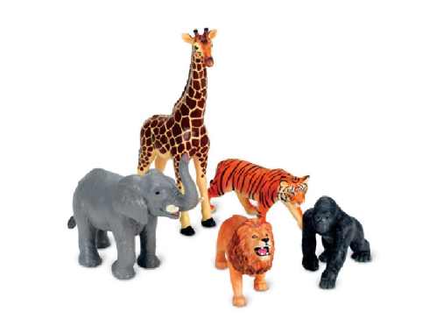 | OBLIGATORIA | *
7 | Set de 6 animales marinos pequeños. Incluye: 1 tortuga de mar, 1 delfin, 1 pinguino, 1 cocodrillo, 1 tiburon y 1 pulpo. Dimensión aprox.: 7 x 3 cm aprox. |  | OBLIGATORIA | *
8 | Set 12 animales de la granja. Incluye: caballo, cerdo, vaca, cabra, oveja, gallo, ganso, gato, perro, conejo, pato y toro. Dimensión aprox. entre 7 y 12 cm | 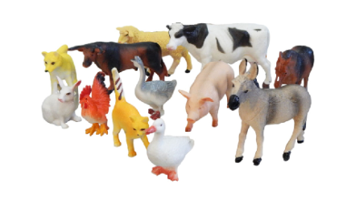 | OBLIGATORIA | *
9 | Set de 2 libros de madera, cada libro contiene 3 paginas ilustradas. Dimensión aprox. 14,5 x 17,5 cm, grosor 1,5 cm | 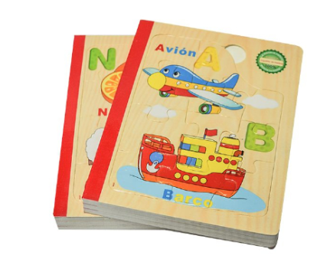 | OBLIGATORIA | *
10 | Set 4 libros sensorial de texturas. Libros de tela con diseños: dinosaurios, unicornios, animales de la granja y del océano. Dimensión aprox. 18,5 x 15 cm | 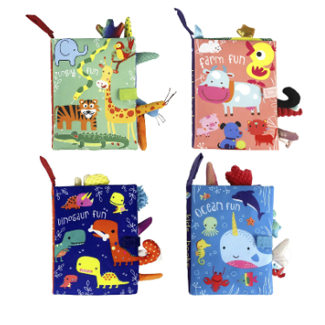 | OBLIGATORIA | *
11 | Metalofono de 8 notas, de distintos colores. Contiene 3 piezas de hasta 40,7 x 26,7 cm aprox. |  | OBLIGATORIA | *
12 | Set musical pre escolar de 9 piezas de plastico. Contiene: 1 pandero de medidas 3 x 17 cm de diametro, 3 shakers con forma de triangulo, circulo y cuadrado, medidas 3 x 5 cm, 1 castañuela de 2 x 4,5 cm de diametro, 1 sonido de lluvia de 5 x 9 cm, 1 cascabel de 7 x 12 cm, 1 sonajero de 16 x 5 cm | 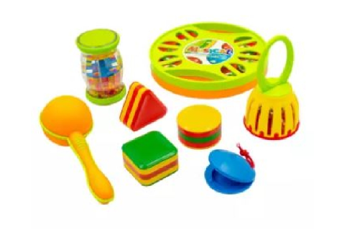 | OBLIGATORIA | *
13 | 1 palo de lluvia arcoiris, de madera, dimensión aprox. 5,5 x 19 x 5,5 cm |  | OBLIGATORIA | *
14 | 3 Unidades de Dentadura articulada con cepillo, de acuerdo a imagen referencial |  | OBLIGATORIA | *
15 | Cubo vida cotidiana infantil con tarjetas. Dimensión aprox. 30 x 30 x 30 cm. Considera 1 cubo con bolsillos y 6 tarjetas doble faz (12 imágenes). Material: espuma de poliuterano densidad 21 kg/m3 y tapiz PVC kid de alta resistencia con lámina de nanopartículas de cobre para control antibacteriano, atoxíca e impermeable, tarjetas en cartulina dúplex | 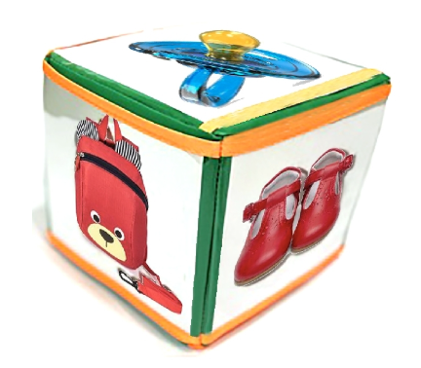 | OBLIGATORIA | *
16 | Cubo fonemas imágenes animadas con tarjetas. Dimensión aprox. 30 x 30 cm. Considera 1 cubo con bolsillos y 6 tarjetas doble faz (12 imágenes). Material: espuma densidad 18 kg/m3, tela PVC Free Kid de alta resistencia con nanoparticulas de cobre, material antibacteriano, atóxico e impermeable | 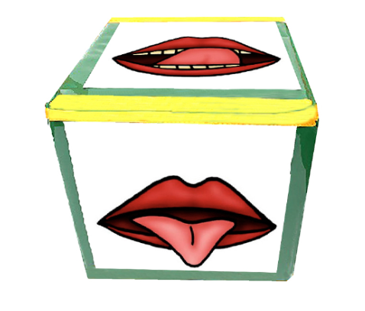 | OBLIGATORIA | *
17 | 2 set de laminas palabras que riman. Contiene 56 piezas de 8,6 x 2,7 cm aprox. | 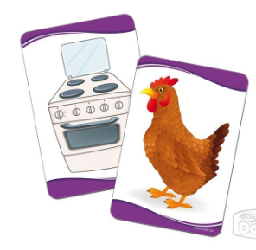 | OBLIGATORIA | *
18 | Cubo de emociones. Dimensión aprox.: 20 x 20 x 20 cm. Material: tela con relleno de goma espuma de poliuretano | 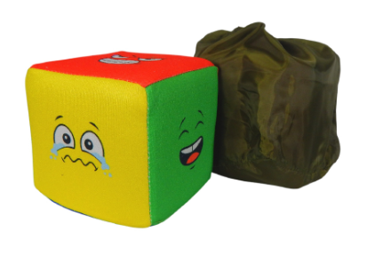 | OBLIGATORIA | *
19 | Set de 8 cojines redondos, de diferentes colores, con diseños de emociones. Dimensión aprox. 25 x 3 cm | 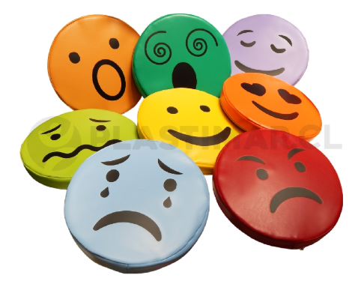 | OBLIGATORIA | *
20 | Carrito de supermercado con 26 piezas de alimentos, frutas y verduras. Dimensión aprox.: 44 x 23,5 x 45 cm (largo x ancho x alto) | 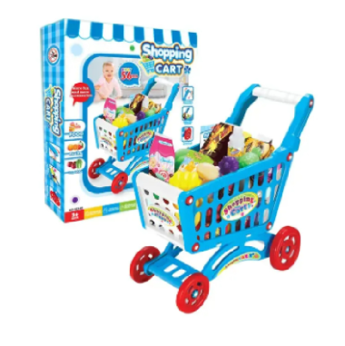 | OBLIGATORIA | *
21 | Set de 6 espejos irrompibles dobles. Dimensión aprox.: 15 x 10 cm. Material: plastico |  | OBLIGATORIA | *
22 | Cuentas de animales de madera para enlazar. Contiene 13 piezas: 12 figuras de madera pintada, con perforaciones para enhebrar, medidas entre 3,7 x 3,5 x 1,5 y 3,7 x 6,5 x 1,5 cm; aguja de madera rama con cordon de nylon para enhebrar, de 73 cm | 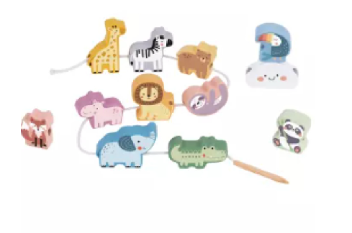 | OBLIGATORIA | *
23 | Pandero infantil de madera. Dimensión aprox.: 15 x 15 x 5 cm | 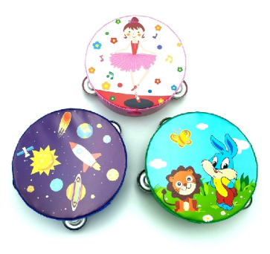 | OBLIGATORIA | *
24 | Batería de Escala Evaluación del Desarrollo Psicomotor 0 a 2 años. Incluye manual en formato físico. Considera 1 campanilla metálica, 1 argolla roja con cordel, 1 cuchara de plástico de color rojo o amarillo, 1 pañal, 1 botella, 10 cubos de madera de color rojo, 1 lápiz de cera, 1 hoja de papel (oficio) sin lineas, 4 pastillas de vitamina C, 1 palo de madera, 1 dibujo de una muñeca (imágen termolaminada), etc. Incluye bolso para transporte de los accesorios. Idioma: español. Incluye todos los componentes necesarios para realizar el test | 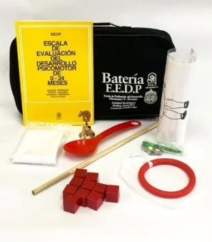 | OBLIGATORIA | *
25 | Test de Desarrollo Psicomotor (Evaluación de niños de 2 a 5 años). Incluye manual en formato físico, considera 2 vasos plásticos, 1 pelota de tenis, 2 cubos de madera, agujas de lana con punta roma, hilo, etc. Incluye bolso para transporte de los accesorios. Idioma: español. Incluye todos los componentes necesarios para realizar el test | 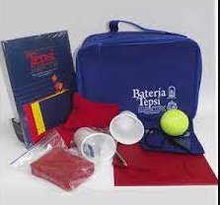 | OBLIGATORIA | *
26 | Tablero Montessori de vestimenta. Incluye tablero con 14 actividades: botones, cierre, velcro, distintos tipos de broches, tip-top, cordones, cintas, entre otros. Dimensión aprox: cerrado: 28 x 22 x 3 cm, abierto: 28 x 45,5 cm | 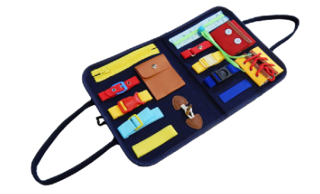 | OBLIGATORIA | *
27 | Set de cocina de 40 piezas: 13 cubiertos de 13 cm, 2 cubiertos grandes de 15,5 x 3,5 cm, 4 platos planos grandes de 14 cm de diametro, 4 platos planos pequeños de 12,5 cm, 4 platos pequeños hondos de 12,5 cm diametro x 2,5 cm de alto, 2 ollas de 15 x 5,5 cm, 2 tapas de ollas de 11 cm diametro x 2 cm de alto, 1 bandeja de alimento de 23 x 4 cm con tapa de 18 cm, 1 sartén de 12,5 cm diametro x 3 cm de alto, 1 jarra pequeña de 4,5 cm diametro x 6 cm de alto, 1 jarra grande traslucida de 7,5 cm diametro x 11 cm de alto, 1 azucarera de 6 cm diametro x 3 cm con tapa, 1 cafetera de 6,5 cm diametro x 9,5 cm de alto con tapa, 4 vasos de 8 x 6 cm diametro y 1 almacenamiento para secado de 32,5 x 30 x 8,5 cm. Material plastico, de diferentes colores | 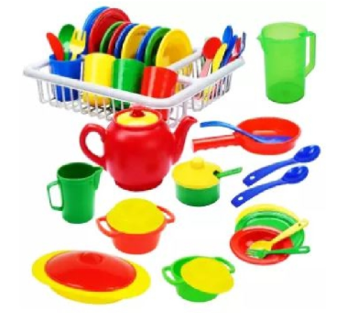 | OBLIGATORIA | *
28 | 2 tunel en U, transparente, con base | 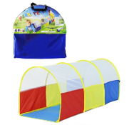 | OBLIGATORIA | *
29 | Muñeca pelona de 25 cm | 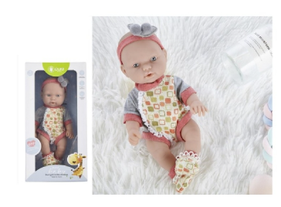 | OBLIGATORIA | *
30 | 4 Cajas de lapices grafito, negro, redondo HB N° 2 | 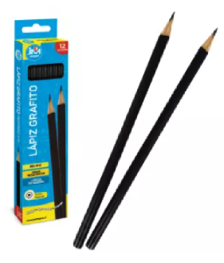 | OBLIGATORIA | *
31 | 4 Cajas organizadoras suprema 72 litros. Medidas aprox.: Alto: 45,3 cm x ancho 40,2 cm x largo: 60 cm |  | OBLIGATORIA | *
32 | 2 Cajas de lápices de colores 27 unidades 30 colores, incluye colores 24 clásicos más 3 bicolor en tonos skin |  | OBLIGATORIA | *
33 | Marcadores de pizarra, 12 colores |  | OBLIGATORIA | *
34 | 2 Set 30 pinzas de madera de colores. |  | OBLIGATORIA | *
35 | 2 Set de stickers blocks incentivos. 372 stickers | 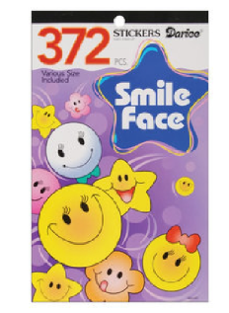 | OBLIGATORIA | *
36 | 20 Block dibujo liceo torre imagia de 20 hojas c/u | 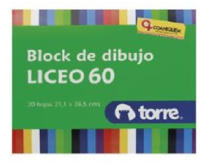 | OBLIGATORIA | *
37 | 10 Unidades de Cartulina surt 1,8 Laminas A-4 | 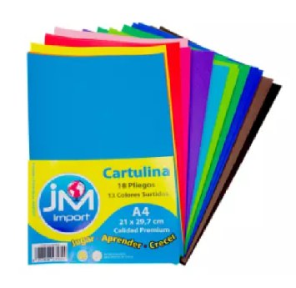 | OBLIGATORIA | *
38 | 10 Unidades de cartulina española 10 colores A4 | 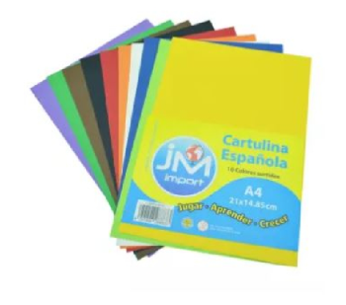 | OBLIGATORIA | *
39 | 10 Unidades de papel entretenido (animales) 8 hojas de tamaño A4 (21 x 29,7 cm aprox.) |  | OBLIGATORIA | *
40 | 15 Unidades de pelota soft antiestres, de 7 x 7 cm | 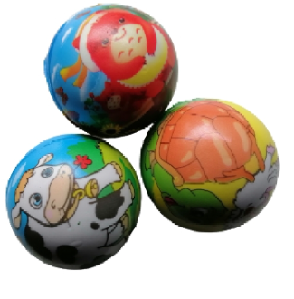 | OBLIGATORIA | *
41 | 20 Apoyos de reflejo de mordida para aseo dental | 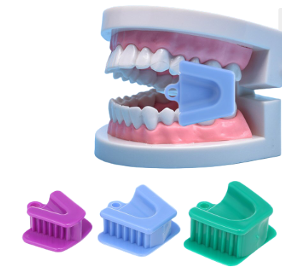 | OBLIGATORIA | *
42 | Garantía mínima de 3 meses | N/A | OBLIGATORIA | * |  | N/A

 | NOTA 1: El costo de despacho debe estar incorporado en el precio ofertado de la línea (no por separado), es decir, debe indicar precio de despacho por cero pesos
 | NOTA 2: El plazo de entrega empezará desde el día hábil siguiente de emitida la Orden de Compra
 | NOTA 3: Se considera que las ofertas recibidas cumplen con la garantía mínima indicada en las EETT a menos que el proveedor indique otro plazo
 | NOTA 4: Se sugiere enviar los bultos con guía de despacho
 | NOTA 5: Con relación a las medidas, se aceptará hasta un 10% de variación de lo pedido, en relación a todos los parametros, tales como: longitud, altura, ancho, diametro, gramaje, tiempo, etc. del equipo y/o sus accesorios o componentes, siempre que esto no afecte el objeto del equipo

 | CONSTRUCCION CESFAM NUEVO AMANECER, TEMUCO
 | 30131841-0
 | Facturar: Servicio de Salud Araucanía Sur, RUT: 61.607.400-8, domicilio: Arturo Prat 969, Temuco
 | Despachar: Milano 03700, Temuco. De lunes a jueves de 08:00 a 17:00 y viernes de 08:00 a 16:00 hrs.
 | Contacto: María José Poblete Mora, correo: calidad.milano@temuco.cl, teléfono: +569 93425835 y Cristian Yañez, correo: cristian.yanez@asur.cl, teléfono: +569 44980762
 | Financiamiento: Mediante fondos Sectoriales del MINSAL 2026, de acuerdo al decreto 304 del 25-09-26 del Ministerio de Hacienda

